상품제안서
어머 칼라인쇄 메모잇 (주문제작형) | 상품코드: S05328

 |  |  |  |  |  |  | 02-713-8555 | www.synergygift.co.kr
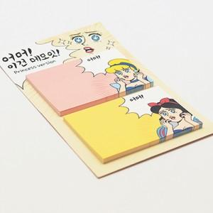

【상세/제작정보】

【인쇄/포장옵션】 | 풀칼라 / OPP(비닐)

【공급단가】 | 수량 | 1,000~ | 2,000~ | 3,000~ | 5,000~ | 10,000~
*VAT별도 | 20매 | 600원 | 540원 | 490원 | 430원 | 380원
 | 30매 | 810원 | 740원 | 620원 | 560원 | 500원
 | 50매 | 1,050원 | 930원 | 840원 | 750원 | 690원

【상품 URL】 | https://www.synergygift.co.kr:443/src/goods_detail.php?gdno=5671

